Sheet1
5.1.
Ettevõte võttis 1. juunil 20x1 üheks aastaks laenu 20 000 eurot. Laenuintressimäär on 9% aastas.
Teha vajalik raamatupidamiskanne 1. juunil 20x1, korrigeerimiskanne 31. detsembril 20x1 ja raamatupidamiskanne 31. mail 20x2.

1. juuni võeti laenu |  |  | kohustised suurenevad, raha suureneb
31 dets korrigeerimiskanne, võtma intressi arvesse kuluna
31. mai maksame, järg kanne

01.06.20x1 | D | arvelduskonto | 20000 | K | lühiajaline laenukohustis | 20,000
31.12.20x1 | D | intressikulu | 1050 | K | intressivõlad | 1050
31.05.20x2 | D | intressikulu | 750
 | D | intressivõlad | 1800
 | D | lühiajaline laenukohustis | 20000 | K | arvelduskonto | 21800

5.2.
Ettevõte andis 1. juulil 20x1 üheks aastaks laenu 145 000 eurot. Laenuintressimäär on 12% aastas.
Teha vajalik raamatupidamiskanne 1. juulil 20x1, korrigeerimiskanne 31. detsembril 20x1 ja raamatupidamiskanne 30. juunil 20x2.

01.07.20x1 | D | lühiajaline laenukohustis | 145000 |  | K | arvelduskonto | 145000
31.12.20x1 | D | lühiajaline intressinõue | 8700 | =(H24*0,12/12)*6 | K | intressitulu | 8700
30.06.20x2 | D | arvelduskonto | 162400 | =H24+D25+8700 | K | intressitulu | 8700
 |  |  |  |  | K | intressitulu | 8700
 |  |  |  |  | K | lühiajaline intressinõue | 145000

5.3.
Ettevõte maksis 30. augustil ajavahemiku 01.09.20x1–28.02.20x2 eest renti 1800 eurot.
Teha raamatupidamiskanne 30. augustil 20x1 ja korrigeerimiskanne 31. detsembril 20x1.

30.08.20X1 | D | ettemakstud rendikulu | 1800 | K | arvelduskonto | 1800
31.12.20X1 | D | rendikulu | 1200 | K | ettemakstud rendikulu | 1200 | =G36/6*4
 |  |  | =D36/6*4

5.4.
1. mail laekus osanikelt ettevõtte arvelduskontole osakapitali sissemakse 4000 eurot. Saadud raha eest soetas osaühing masina,
mille maksumus on 1500 eurot ning mille eest tuleb tasuda juunikuus. Maikuus kajastati kuluna 25 eurot masina soetusmaksumusest.
Mais maksti renti ajavahemiku 01. mai–30. juuni eest 600 eurot ning soetati kontoritarbeid (mida hakati kohe kasutama) 200 euro eest.
Kontoritarvete eest tasuti soetamisel. Mais osutati teenuseid (ja väljastati arved) maksumusega 650 eurot,
millest on ettevõtte arvelduskontole laekunud 550 eurot.

Kui palju on ettevõttel varasid, kohustisi ja omakapitali 1. mai ja 31. mai seisuga? Kui palju tekkis ettevõttel tulusid, kulusid ja kasumit maikuus?
Soovi korral kasutage päevaraamatu formaati (kronoloogiline register) ning pearaamatu formaati (süstemaatiline register)

1. mai seisuga: | varad | raha | 4000 | kohustised | 0
 |  |  |  | omakapital | 4000

maikuus: | tulud | 650
 | osutatud teenused | 650
 | kulud | -525
 | ammortisatsioonikulu | -25
 | rendikulu | -300
 | kontoritarbed | -200
 | kasum | 125

 | bilanss
seisuga 31.mai: | varad |  |  | kohustised
 | raha | 3750 | =4000-600-200+550 | võlad tarnijatele | 1500
 | nõuded ostjate vastu | 100 | =650-550 | omakapital
 | rendi ettemaks | 300 |  | osakapital | 4000
 | põhivarad | 1475 | =1500-25 | kasum | 125
 | Aktiva | 5625 |  | passiva | 5625

5.5. | Analüüsida toodud majandustehinguid ja teha vajalikud paranduskanded.
Ettevõttes on koostatud majandustehingute kohta järgmised lausendid:
1. Osteti kaupa 300 000 euro eest, arve tasumata.
Raamatupidamises on tehtud kanne:
D Kaup | 30000
K Võlad tarnijatele | 30000

paranduskanded
D kaup | 27000
K võlad tarnijatele | 27000
või
D kaup | -30000
K võlad tarnijatele | -30000
D kaup | 300000
K võlad tarnijatele | 300000

2. Kanti arvelduskontolt üle varem arvestatud sotsiaalmaksu 7000 eurot.
Raamatupidamises on tehtud kanne:
D Tulumaksuvõlg | 7000
K Arvelduskonto | 7000

paranduskanne
D tmvõlg | -7000
K arvelduskonto | -7000
D smvõlg | 7000
K arvelduskonto | 7000

3. Pangast toodi kassasse raha 5000 eurot.
Raamatupidamises on tehtud kanne:
D Arvelduskonto | 5000
K Kassa | 5000

Paranduskanne:
D Arvelduskonto | -5000
K Kassa | -5000
D Kassa | 5000
K Arvelduskonto | 5000

4. Ostjatelt laekus arvete alusel 1000 eurot.
Raamatupidamises on tehtud kanne:
D Arvelduskonto | 10 000
K Ostjatelt laekumata arved | 10 000

paranduskanne
D arvelduskonto | -9000
K ostjatelt laekumata arved | -9000
või
D arvelduskonto | -10000
K ostjatelt laekumata arved | -10000
D arvelduskonto | 1000
K ostjatelt laekumata arved | 1000

5.6.
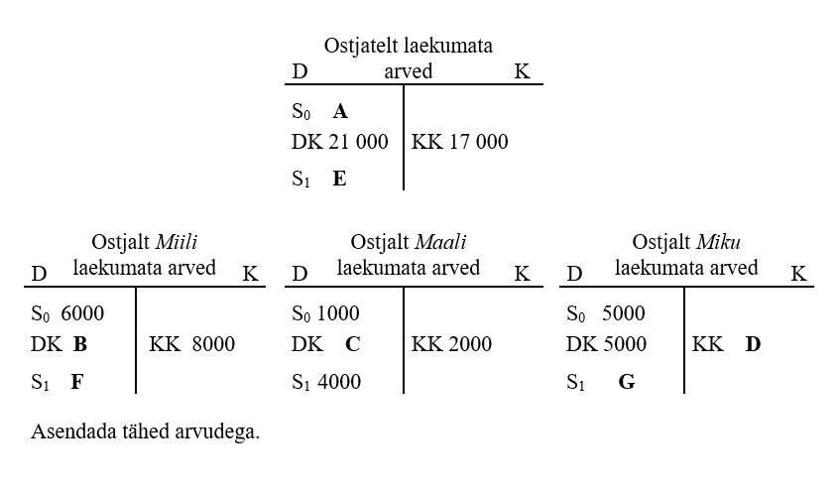

5.6.

 | 1. A | 12000 | =6000+1000+5000
 | 3. B | 11000 | =21000-5000-5000
 | 2. C | 5000 | =2000+4000-1000
 | 4. D | 7000 | =5000+5000-3000
 | 5. E | 16000 | =12000+21000-17000
 | 6. F | 9000 | =6000+11000-8000
 | 7. G | 3000 | =16000-9000-4000

5.7.
Ettevõte soetas masina 01.10.20X1 ja maksis selle eest pangakontolt 20 000 eurot.
Masina lõppväärtus ehk lõpetamismaksumus on 4000 eurot ja kasutusaeg on kaheksa aastat.
Masina amortiseerimisel kasutatakse lineaarset meetodit.

Teha raamatupidamiskanne 01.10.20X1
D masinad ja seadmed(mat. Põhivarad) | 20000
K arvelduskonto | 20000

Teha korrigeerimiskanne 31.12.20X1
D ammortisatsioonikulu | 500 | =(20000-4000)/8/12*3
K põhivara akumuleeritud kulum | 500 | kolme kuu ammortisatsioon oktoober, november ja detsember

Teha korrigeerimiskanne 31.12.20X2
D ammortisatsioonikulu | 2000 | =(20000-4000)/8
K põhivara akumuleeritud kulum | 2000

Leida masina jääkmaksumus 31.12.20X2
jääkmaksumus | 17500 | =B171-B175-B179

Leida masina akumuleeritud kulum seisuga 31.12.20X3
akumuleeritud kululm 31.12.20x3 | 4500 | =500+2000+2000

